Update Category
Common information |  |  | Project name |  |  | Testing System |  |  |  | Creator | NTHung
 |  |  | System name |  |  |  |  |  |  | Created date | 27/2/2020
 |  |  | Phase name |  |  |  |  |  |  | Version | 1.0
 |  |  | Document ID |  |  |  |  |  |  | Updated by
 |  |  | Document name |  |  |  |  |  |  | Updated date
Detailed information |  |  | Screen ID
 |  |  | Screen name |  |  | Update Category
 |  |  | Outline

 | 1. | Screen image

 |  | Bước 1 : Tại màn hình View List khi click vào tên Testting Category sẽ hiển thị ra pop up detail Category

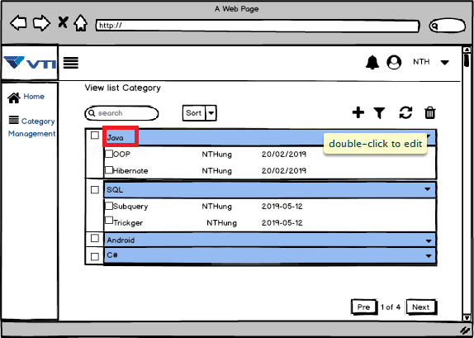

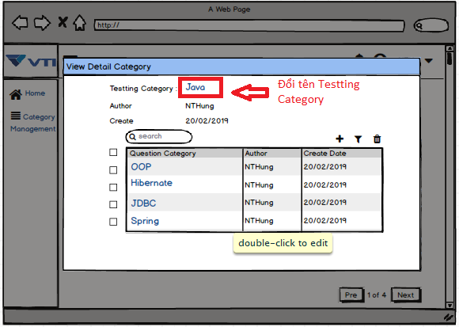

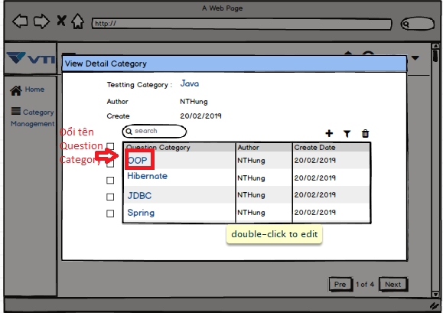

 |  | Bước 2 : Tại màn hình này khi click vào Button Create sẽ hiển thị ra pop up Create
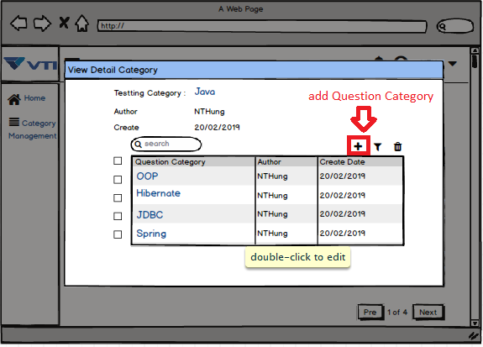

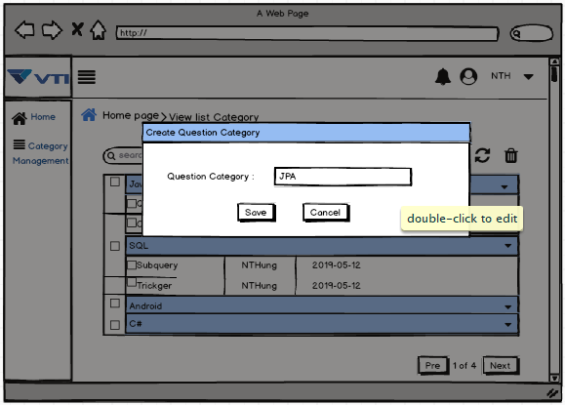

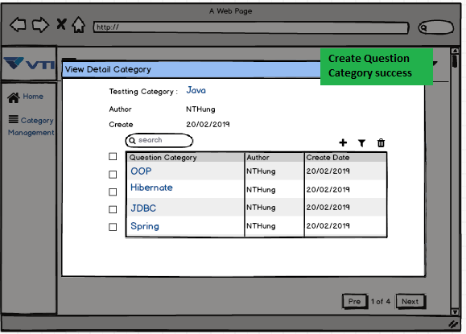

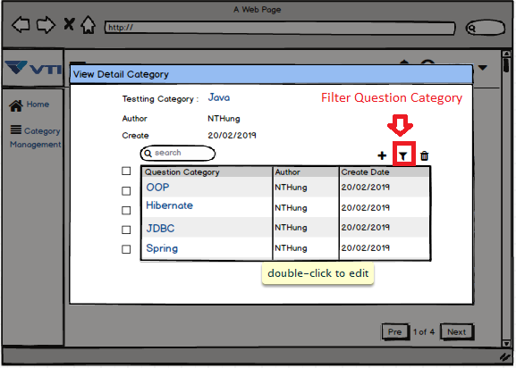

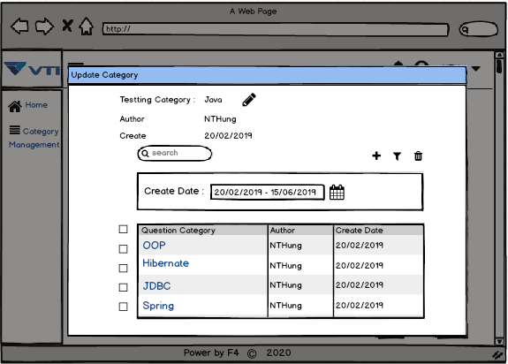

 |  | Bước 3 : Tại màn hình này ta sẽ chọn các Question Category cần xóa bằng cách click vào các ô check box, sau đó ta sẽ bấm
 |  |  |  | Button "Delete Question Category" để hiện lên popup confirm "Delete "
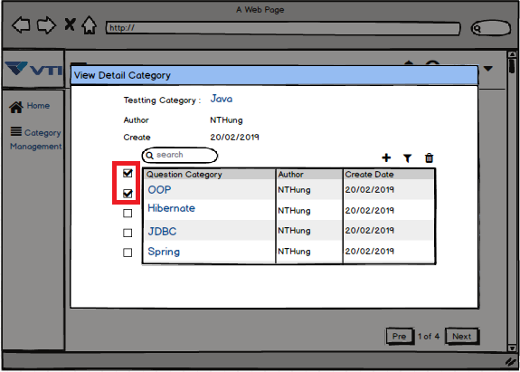

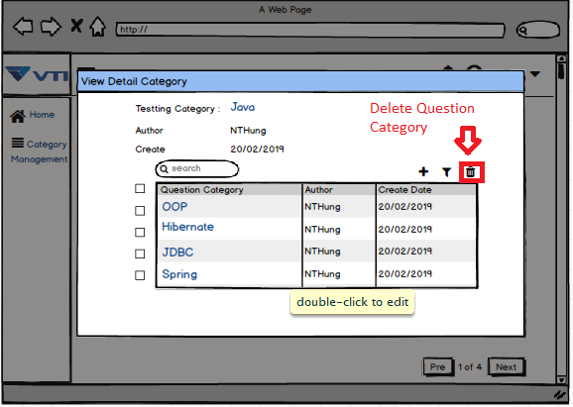

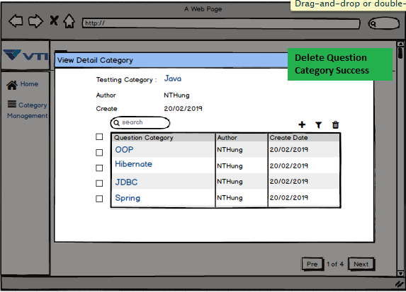

3. | Item display
 | Item | Display |  |  | Type |  | I/O | Initial value | Operation

4. | Activity Diagram

5. | Sequence Diagram

6. | State Diagram

7. | Pseudo Code

8. | Unit-test case

